Tabelle1
Routing
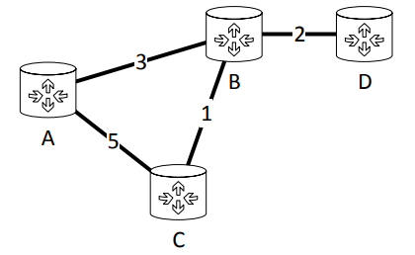

 | root = A | A --> A | A --> B | A --> C | A --> D
Initialisierungsphase | nodes = {} | 0 | ∞ | ∞ | ∞
1. Iterationsschritt | nodes = {A} | / | AB (3) | AC (5) | ∞
2. Iterationsschritt | nodes = {A,B} | / | AB (3) | ABC (4) | ABD (5)

Routingtabelle
 | zu A | zu B | zu C | zu D
von A |  | 3 | 4 (via B) | 5 (via B)
von B | 3 |  | 1 | 2
von C | 4 (via B) | 1 |  | 3 (via B)
von D | 5 (via B) | 2 | 3 (via B)

